面积及取值
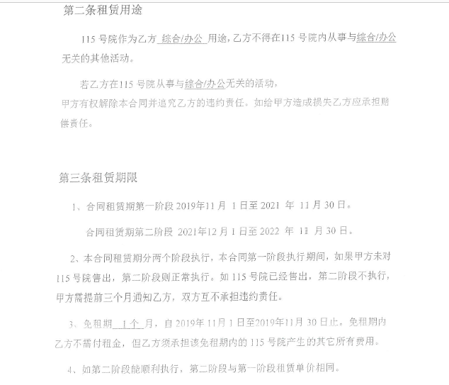
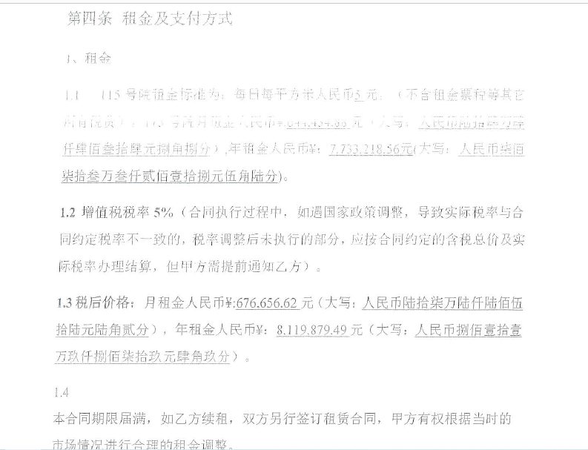
序号 | 楼号 | 房屋总层数 | 所在层数 | 结构 | 规划用途 | 现状用途 | 建筑面积 | 建成年代 | 成新度 | 租金 |  | 单方 |  | 售价
1 | 3号楼 | 3（-1） | 1-3层 | 混合 | 综合/办公 | 宿舍 | 1874.1 | 1997 | 0.45 | 2.8 | 5247.48 | 3500 | 6559350 | 25000 | 46852500
2 | 3号楼 | 3（-1） | -1 | 混合 | 办公 | 宿舍 | 624.7 | 1997 | 0.45 | 1.12 | 699.664 | 3500 | 2186450 | 10000 | 6247000
3 | 11号楼 | 4（-1） | 1-4层 | 混合 | 办公 | 宿舍 | 1053.02 | 1995 | 0.41 | 2.8 | 2948.456 | 3500 | 3685570 | 25000 | 26325500
4 | 11号楼 | 4（-1） | -1 | 混合 | 办公 | 宿舍 | 140.84 | 1995 | 0.41 | 1.12 | 157.7408 | 3500 | 492940 | 10000 | 1408400
5 | 13号楼 | 2 | 1-2层 | 混合 | 办公 | 设备间 | 162.72 | 1995 | 0.41 | 0 | 0 | 3200 | 520704 | 25000 | 4068000
6 | 12幢 | 1 | 1 | 混合 | 办公 | 健身房 | 382 | 1995 | 0.41 | 2.5 | 955 | 2800 | 1069600 | 20000 | 7640000
合计 |  |  |  |  |  |  | 4237.38 |  |  | 2.4 | 10008.3408 | 3425.3746419 | 14514614 | 21839.296924 | 92541400

地上合计 |  |  |  |  |  |  | 3471.84
地下合计 |  |  |  |  |  |  | 765.54

租金
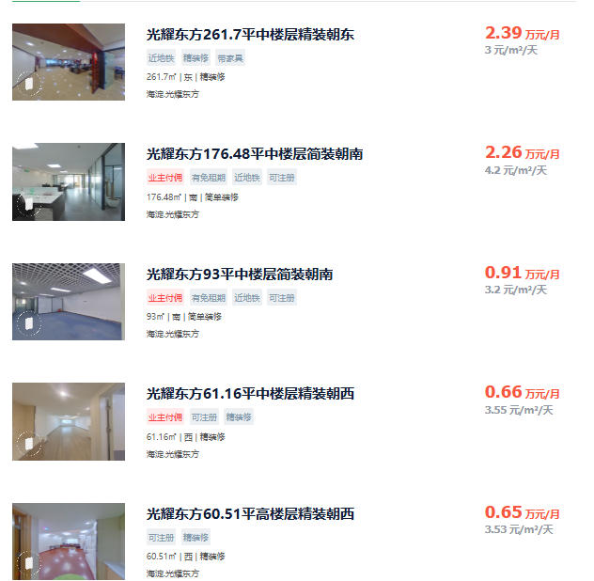
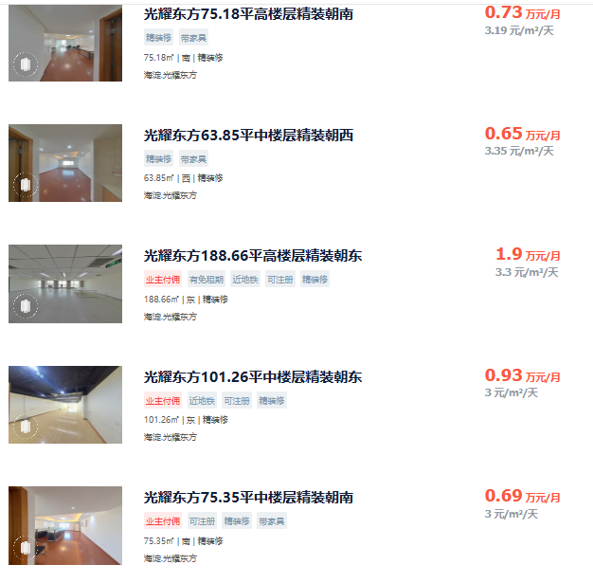
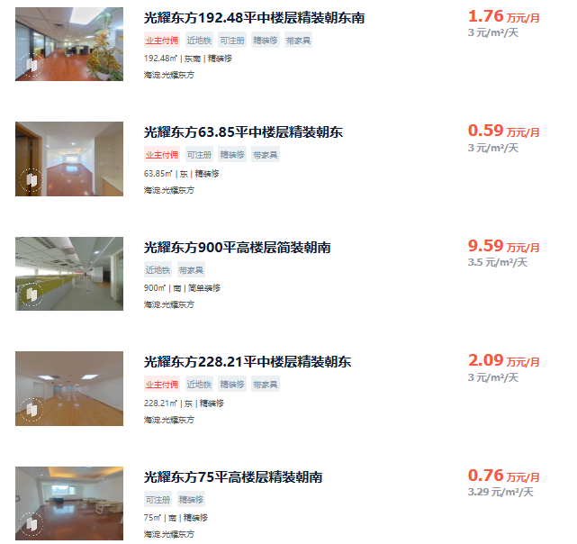
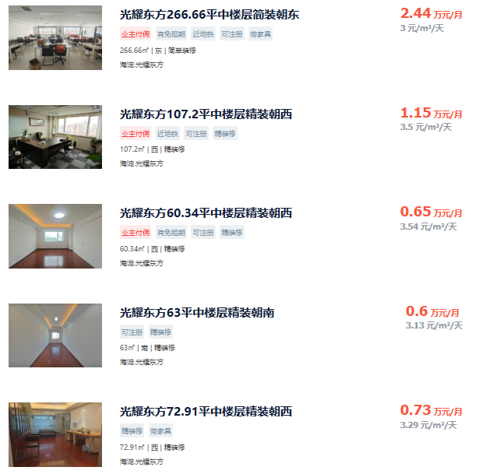
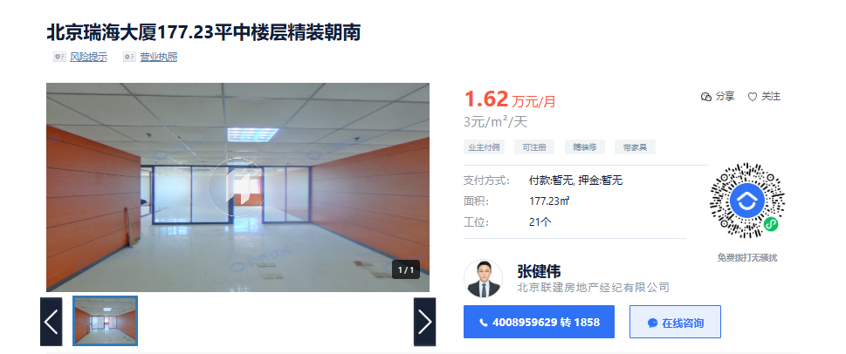
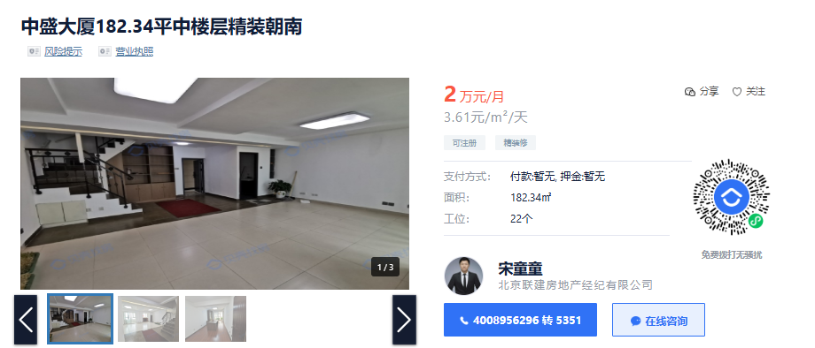
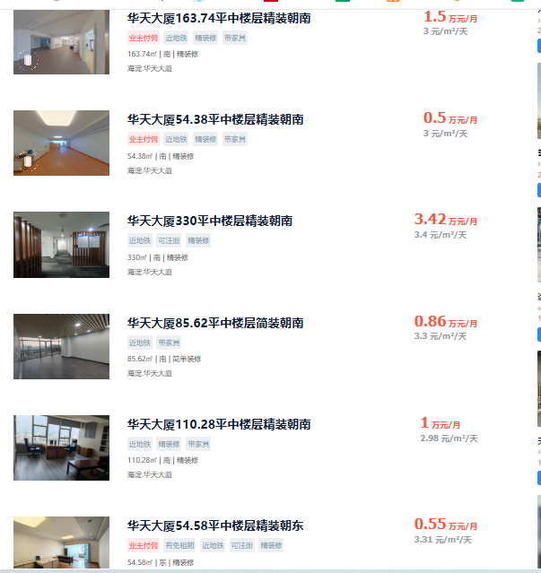
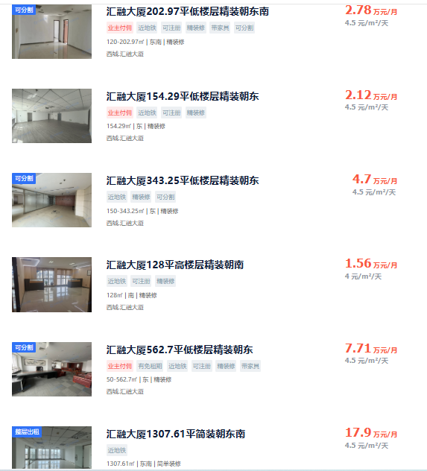
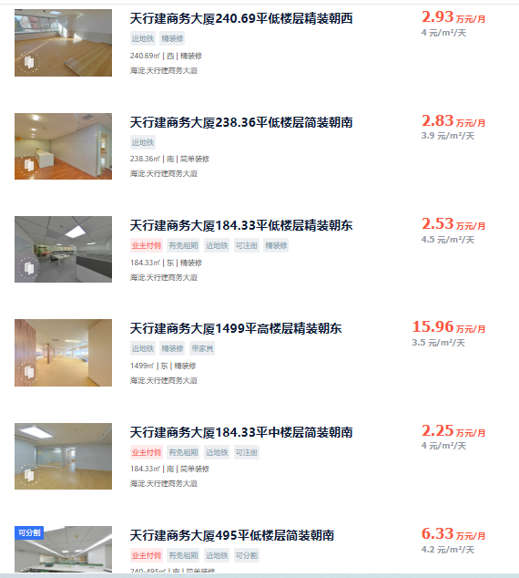
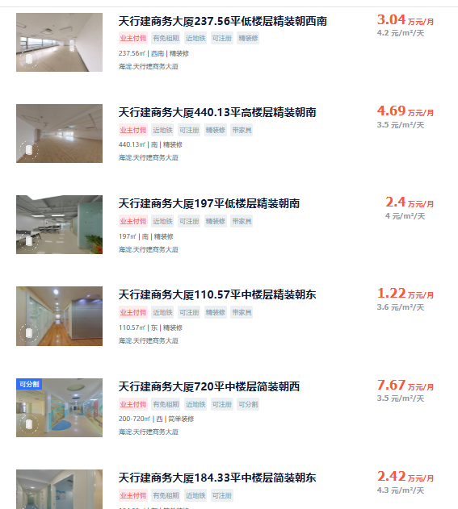
项目名称 | 建筑面积 | 报价日租金 | 成交日租金
光耀东方广场 | 60-270 | 3-3.5元 | 3元左右 | 含物业、税，小业主，物业费12元/月·平
北京瑞海大厦 | 177.23 | 3元 | 可谈 | 含物业、税，小业主
中盛大厦 | 182.34 | 3.61元 | 可谈 | 含物业、税，小业主
汇融大厦 | 100-1300 | 4-4.5元 |  | 含物业、税，小业主
华天大厦 | 50-330 | 3-3.4元 |  | 含物业、税，
天行建商务大厦 | 100-1500 | 3.5-4.5元 | 3.5-4元 | 含物业、税，小业主，享受海淀区中关村高新技术产业优惠政策，建成年代1997，物业费9元/月·平

售价
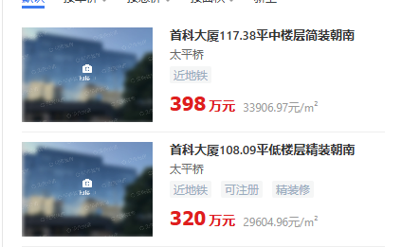
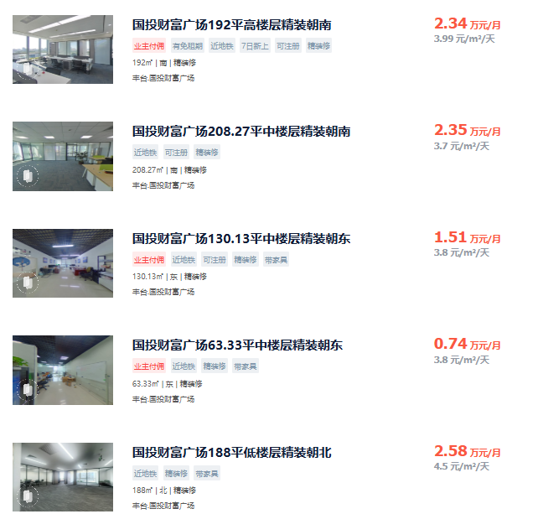
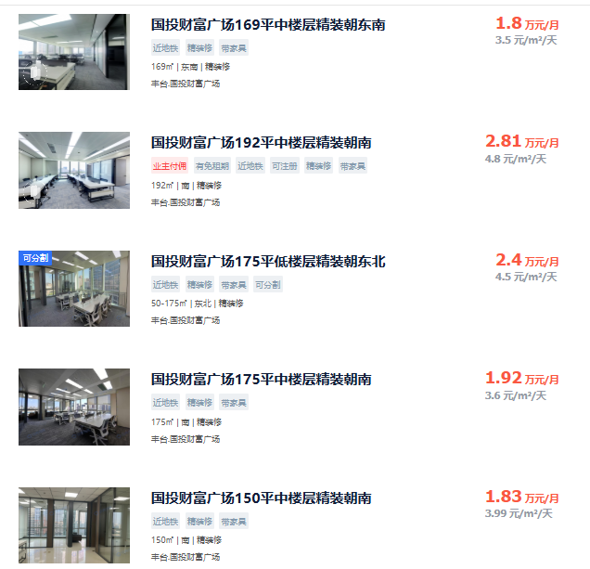
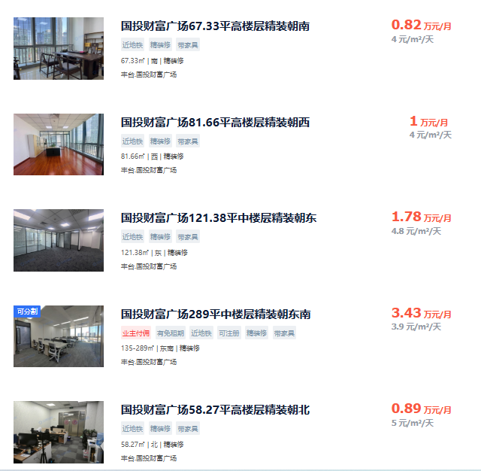
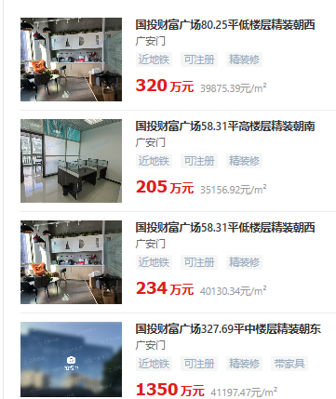

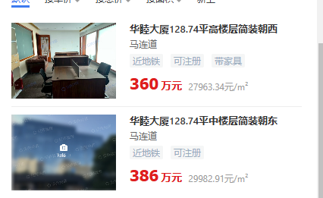

0.042115384615

仓库
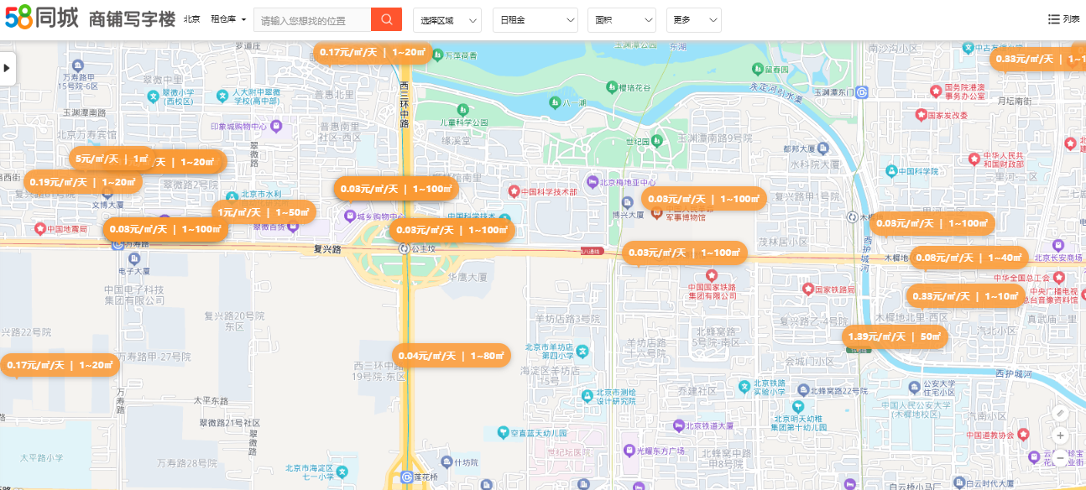

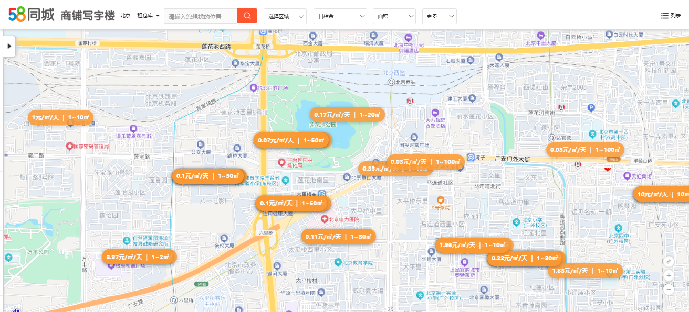

Sheet1
